稳定性测试
参考涂鸦客户稳定性测试结果。

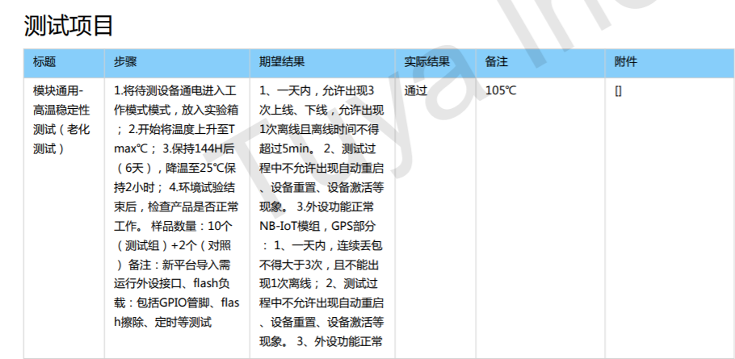

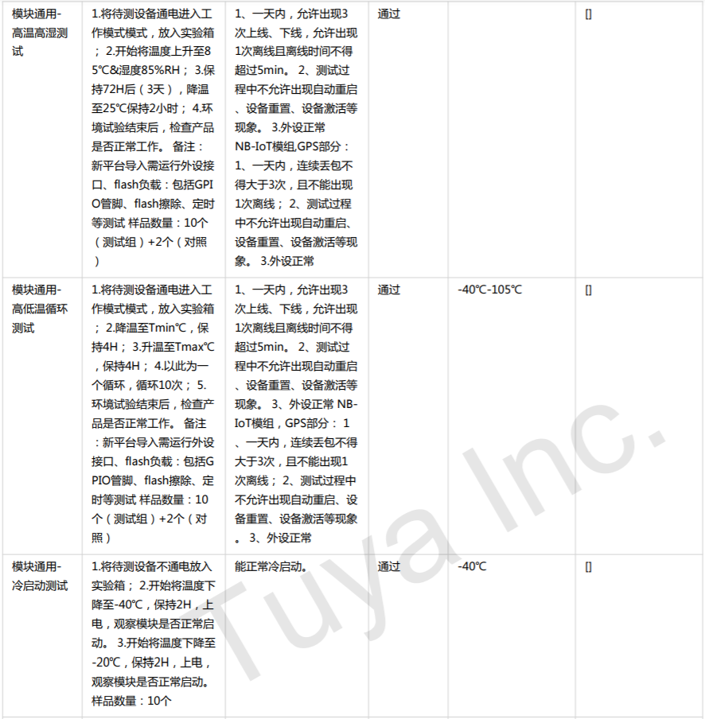

 | 放静电

上下电测试
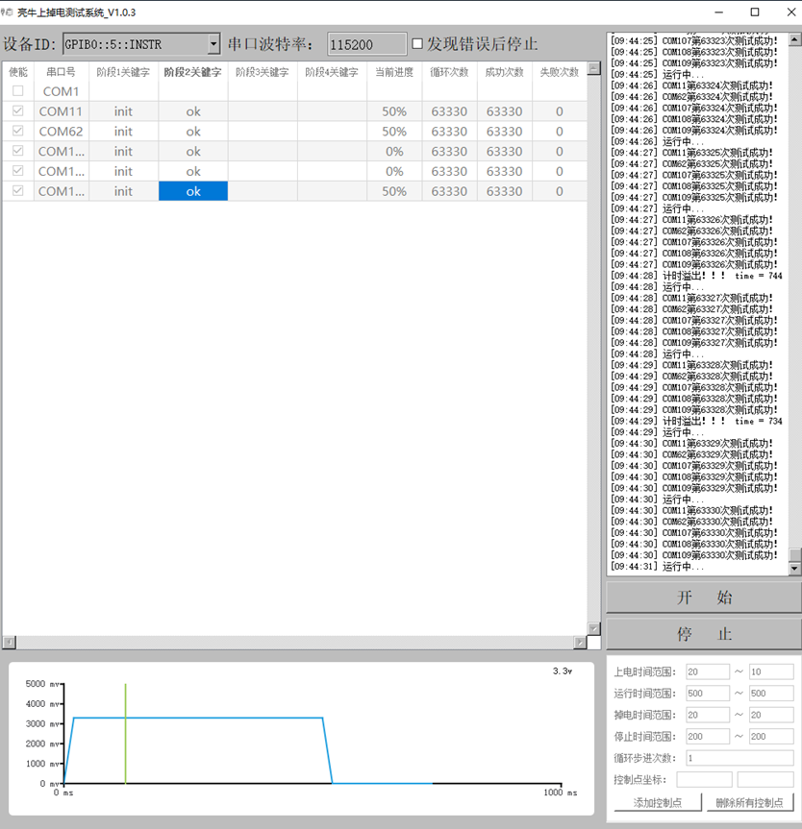
1：反复开关机测试

测试要求： | 反复开关机测试，每次开关机间隔500ms ，连续上下电1w次，看芯片是否会否发生启动失败
测试结果： | PASS,详见右侧截图。

2：上电时序测试

测试要求：上电时序要满足如下时序图：
红色曲线为3V3,绿色曲线为CHEP-EN。
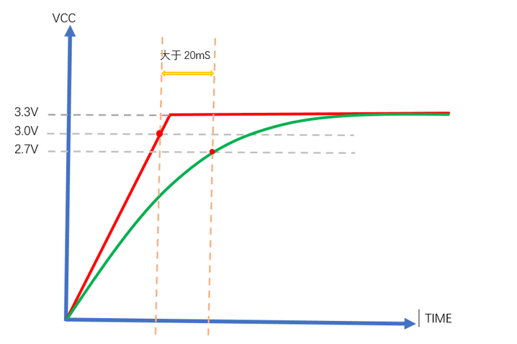

 |  |  |  |  | 测试结果：
 |  |  |  |  | EVK | 时延（ms)
 |  |  |  |  | sample1 | 98.2
 |  |  |  |  | sample2 | 108.4
 |  |  |  |  | sample3 | 94
 |  |  |  |  | sample4 | 79.6
 |  |  |  |  | sample5 | 107

3：掉电测试

测试当电压偶然跌落到极限电压2.2V时，芯片是否会重启。

测试结论：
电压V | 2.3 | 2.2 | 2.1 | 2
第1组 | 0 | 0 | 4 | 未降压
第2组 | 0 | 0 | 未降压 | 5
第3组 | 未降压 | 0 | 4 | 未降压
第4组 | 0 | 0 | 4 | 5
第5组 | 0 | 0 | 未降压 | 5
第6组 | 未降压 | 未降压 | 3 | 5
第7组 | 0 | 0 | 4 | 5
第8组 | 未降压 | 0 | 4 | 5
第9组 | 0 | 未降压 | 4 | 5
第10组 | 0 | 0 | 4 | 未降压

说明：
1，一共测5快板，表里的数字代表重启的板子个数。
2，未降压：表示程控电源并没有把电压降下来(示波器端没抓到降压)，需要结合示波器多试几次。

